GDP
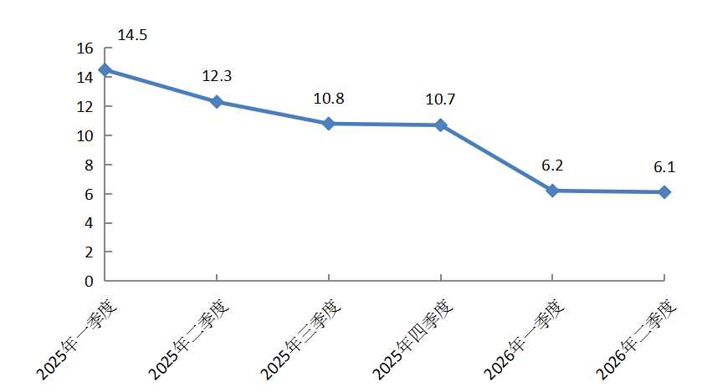
地区生产总值(季度) |  |  | 2026年2季度地区生产总值（季度）累计增速（%）
 |  | 单位：亿元、%
指标 | 2026年2季度 | 增 减
地区生产总值 | 1967.8 | 6.1
按产业分 | * | *
第二产业 | 1125.7 | 4.8
第三产业 | 842.1 | 8.0
备注：数据范围为亦庄新城225平方公里，总量为现价，增减为不变价速度。

工业
规模以上工业总产值
 |  | 单位:亿元
指 标 | 2026年1-6月 | 增 减 | 2026年1-6月规模以上工业总产值累计增速（%）
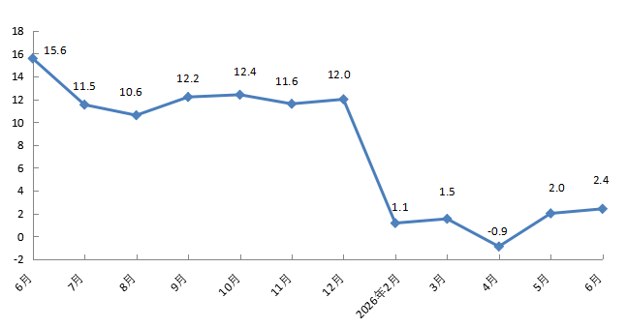
规模以上工业总产值 | 3585.5 | 2.4
#高技术产业 | 1749.2 | 27.0
#现代制造业 | 2899.5 | 1.1
按登记注册类型分 | * | *
外商及港澳台企业 | 1496.0 | -17.7
内资企业 | 2089.5 | 24.2
按企业规模分 | * | *
大型企业 | 2393.3 | 4.1
中型企业 | 633.7 | 1.7
小型企业 | 533.4 | -5.7
微型企业 | 25.1 | 86.6
备注：数据范围为亦庄新城225平方公里。

产业
3.3
3.3
3.3
分产业产值
 |  | 单位：亿元
指 标 | 2026年1-6月 | 增 减%
汽车及交通设备产业 | 1240.1 | -20.6
电子信息产业 | 1317.6 | 37.5
装备制造产业 | 445.8 | 12.3
生物工程和医药产业 | 370.7 | 0.1
都市产业 | 123.4 | -4.7
基础与新材料产业 | 87.8 | 4.2
备注：数据范围为亦庄新城225平方公里。

商业
3.3
3.3
3.3
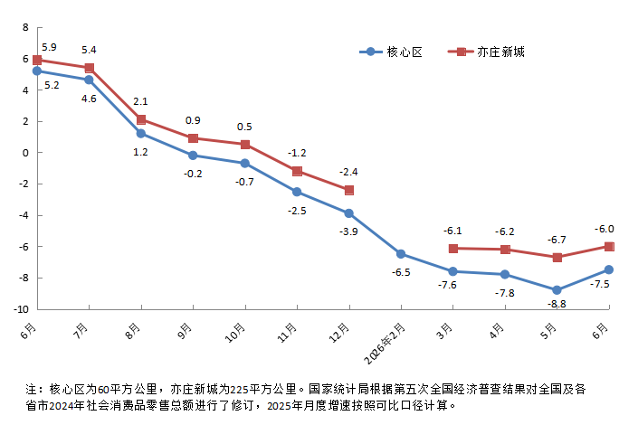
社会消费品零售总额
 |  | 单位：亿元 | 2026年1-6月社会消费品零售总额累计增速（%）
指 标 | 2026年1-6月 | 增 减%
社会消费品零售总额（核心区） | 1458.7 | -7.5
按消费形态分 | * | *
商品零售 | 1438.6 | -7.6
餐饮收入 | 20.2 | 2.0
社会消费品零售总额（亦庄新城） | 1598.0 | -5.0
备注：核心区为60平方公里，亦庄新城为225平方公里。社会消费品零售总额（核心区）按消费形态分，餐饮收入为住宿和餐饮业餐费收入，住宿和餐饮业商品销售额计入商品零售。

投资
3.3
固定资产投资(不含农户）
 |  | 2026年1-6月固定资产投资（不含农户）累计增速（%）
指 标 | 增 减%
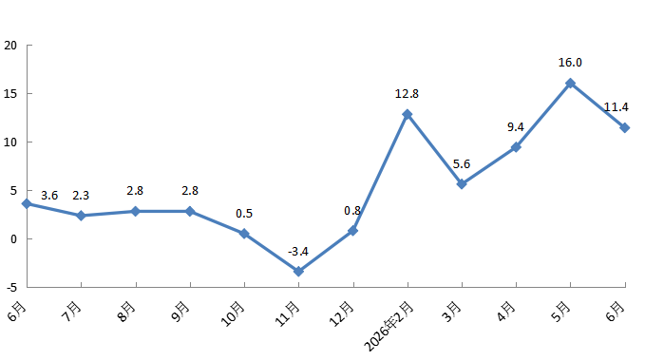
固定资产投资(不含农户） | 11.4
#建筑安装投资 | -16.0
房地产开发投资 | -65.7
备注：数据范围为亦庄新城225平方公里。

